关系图
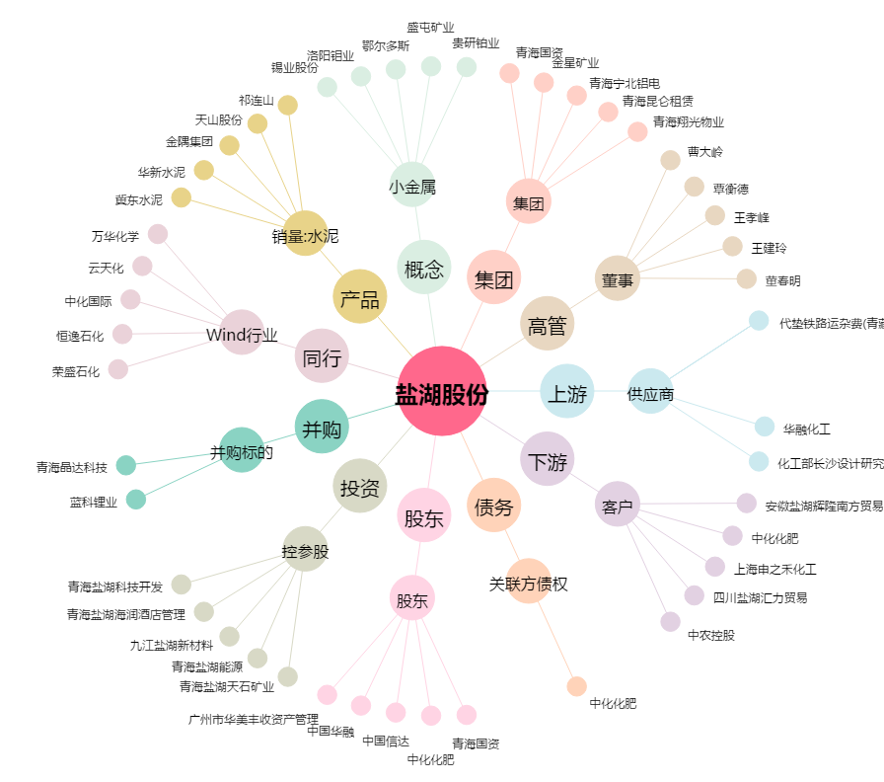
盐湖股份[000792.SZ] - 关系概览图

